Chi tiết địa chất
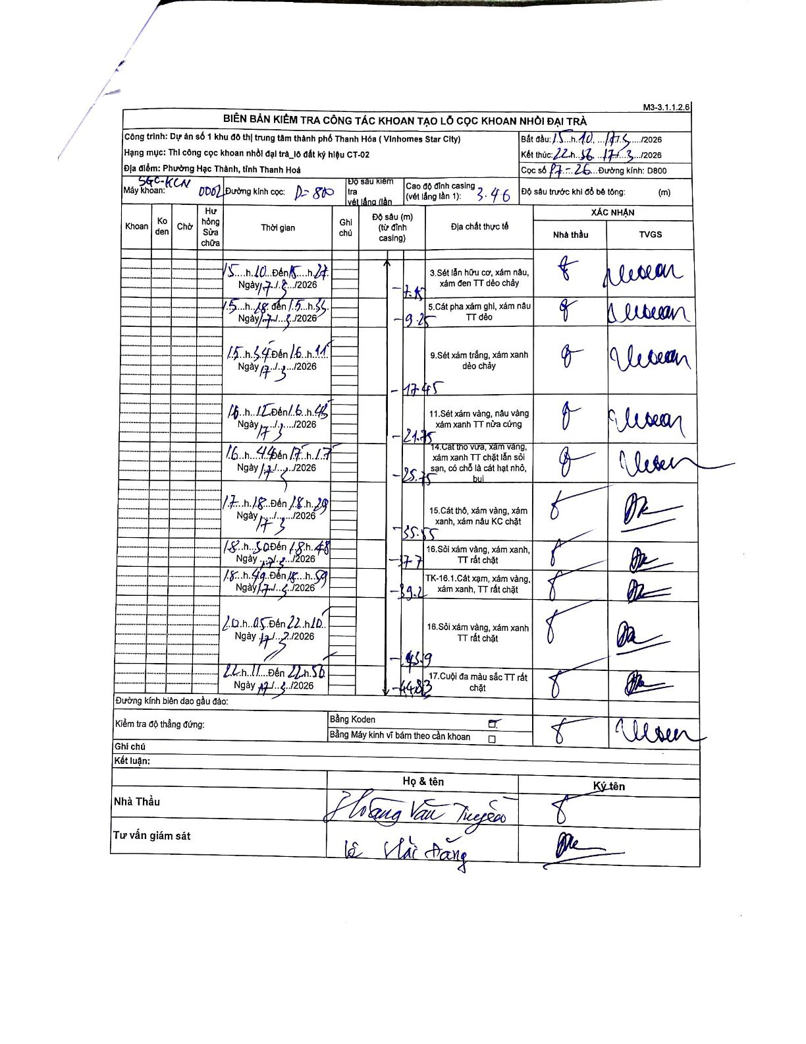
Dự án | Star City Thanh Hóa
Hạng mục | Thi công cọc khoan nhồi, tường vây cho các hạng mục_Lô CT-02
Tên bộ phận | Phường Hạc Thành, tỉnh Thanh Hoá
Số hiệu cọc | 17-26
Tên Máy khoan | SGC-KCN0002
Đường kính | D800
Bắt đầu thi công | 15:10 17/03/2026
Kết thúc thi công | 22:50 17/03/2026

Địa chất TT | Đường kính | Mô tả lớp thiết kế | Từ (h) | Đến (h) | Cao độ từ | Cao độ đến | T.Gian (h) | Dài (m) | V (m/h) | Ghi chú
3 | D800 | Sét lẫn hữu cơ, xám nâu, xám đen TT dẻo chảy | 15:10 17/03/2026 | 15:27 17/03/2026 | 0 | 2.87 | 0.28 | 2.87 | 10.13
5 | D800 | Cát pha xám ghi, xám nâu TT dẻo | 15:28 17/03/2026 | 15:33 17/03/2026 | 2.87 | 9.25 | 0.08 | 6.38 | 76.56
9 | D800 | Sét xám trắng, xám xanh dẻo chảy | 15:34 17/03/2026 | 16:11 17/03/2026 | 9.25 | 17.45 | 0.62 | 8.2 | 13.3
11 | D800 | Sét xám vàng, nâu vàng xám xanh TT nửa cứng | 16:12 17/03/2026 | 16:45 17/03/2026 | 17.45 | 21.75 | 0.55 | 4.3 | 7.82
14 | D800 | Cát thô vừa, xám vàng, xám xanh TT chặt lẫn sỏi sạn, có chỗ là cát hạt nhỏ, bụi | 16:46 17/03/2026 | 17:17 17/03/2026 | 21.75 | 25.75 | 0.52 | 4 | 7.74
15 | D800 | Cát thô, xám vàng, xám xanh, xám nâu KC chặt | 17:18 17/03/2026 | 18:29 17/03/2026 | 25.75 | 35.55 | 1.18 | 9.8 | 8.28
16 | D800 | Sỏi xám vàng, xám xanh, TT rất chặt | 18:30 17/03/2026 | 18:48 17/03/2026 | 35.55 | 37.7 | 0.3 | 2.15 | 7.17
8 | D800 | TK-16.1.Cát xám, xám vàng, xám xanh, TT rất chặt | 18:49 17/03/2026 | 19:59 17/03/2026 | 37.7 | 39.2 | 1.17 | 1.5 | 1.29
16 | D800 | Sỏi xám vàng, xám xanh TT rất chặt | 20:05 17/03/2026 | 22:10 17/03/2026 | 39.2 | 43.9 | 2.08 | 4.7 | 2.26
17 | D800 | Cuội đa màu sắc TT rất chặt | 22:11 17/03/2026 | 22:50 17/03/2026 | 43.9 | 44.83 | 0.65 | 0.93 | 1.43

ẢNH BIÊN BẢN GỐC

